Накладная-№3
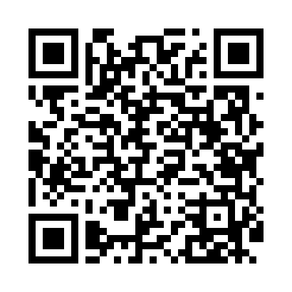
Номер товарно-транспортной накладной: |  |  | Торговый представитель: Amriyev Muhammad
Поставщик: Toshkent falcon fly 2 |  |  | Телефон торгового представителя: +998972880505
Дата отгрузки: 30.10.2025 |  |  | Контрагент: """" Klient
Дата консигнации: |  |  | Адрес:
Доставщик: |  |  | Телефон:
Телефон доставщика:
Время заказа: 30.10.2025 14:04:17
№ | Штрих-код | Название товаров (работ,услуг) | Количество | Количество в кейсе | Цена | Сумма
 |  |  | 74 |  |  | 122.8
1 | 3567802835133 | Пластмассовый столовый поднос, JB692, 32.5×23 см, XP-35-13 | 25 | 25 шт. | 1.20 | 30
2 | None | Пласмас доска SY2543 GB-60-5 | 2 | 2 шт. | 3.60 | 7.20
3 | 6934179000582 | Металический Миска 28cm DB-6-14 | 6 | 6 шт. | 1.50 | 9
4 | 2010007511056 | Металический квадрат миска c крышками 1/2*6.5 GB-44-22 | 2 | 2 шт. | 3.40 | 6.80
5 | 6945351561074 | Миска квадрат 45x35x15 DB-6-107 | 2 | 2 шт. | 5.70 | 11.40
6 | 6905621392388 | Металл қошиқ DB-92-38 | 1 | 1 шт. | 2.90 | 2.90
7 | 6905621392395 | Металл санчқи DB-92-39 | 1 | 1 шт. | 2.90 | 2.90
8 | 6905621392401 | Ложка Вилка DB-92-40 | 1 | 1 шт. | 2 | 2
9 | 6951366430199 | Ложка длинная AHI-AK2312S DB-65-31 | 2 | 2 шт. | 1.50 | 3
10 | 6934179000568 | Металический Миска 24cm DB-6-13 | 2 | 2 шт. | 1.20 | 2.40
11 | 4896256218704 | Магнитный держатель для кухонных ножей 5*50cm DB-5-13 | 1 | 1 шт. | 1.40 | 1.40
12 | 6906808162084 | Кухонный нож chenglifang sl-3 DB-16-8 | 1 | 1 шт. | 4 | 4
13 | 6906808162077 | Кухонный нож chenglifang sl-5 DB-16-7 | 1 | 1 шт. | 3.80 | 3.80
14 | 6795202409853 | Металический щипцы DB-5-9 | 2 | 2 шт. | 0.40 | 0.80
15 | 6936342614602 | Щипцы кухонные металлическая 33см DB-65-23 | 1 | 1 шт. | 1 | 1
16 | 6920240502185 | Венчик для взбивания ручной CEX 210-14 DB-5-2 19 | 1 | 1 шт. | 0.50 | 0.50
17 | 8186203751603 | Десерт таёқчалари 12 pcs DB-130-117 | 2 | 2 шт. | 0.30 | 0.60
18 | 6901235594002 | Механическая (ручная) соковыжималка для цитру совых фруктов QC1110-3Q 4002A 290g/23.5*9*6.5 CM DB-5-59 | 1 | 1 шт. | 2.90 | 2.90
19 | 6915645645094 | Пластмасса ликоб A2209 23 sm DB-59-7 | 5 | 5 шт. | 1.50 | 7.50
20 | 6915645645100 | Пластмасса ликоб 25x25x2.8 sm DB-59-8 | 5 | 5 шт. | 1.70 | 8.50
21 | 6915646559406 | Пластмасса ликоб 4.2" D176142 4.2" 10.5x10.5x 5.5 sm DB-59-40 | 5 | 5 шт. | 0.90 | 4.50
22 | 6901585541213 | Фартук текстильный XP-27-7 | 2 | 2 шт. | 1.50 | 3
23 | 2016957979571 | Металлическая подставка ложок и вилок DB-2-11 | 1 | 1 шт. | 2.50 | 2.50
24 | 1164120121042020 | Стакан стеклянный E-14-30 | 1 | 1 шт. | 2.50 | 2.50
25 | 6956780013478 | Қоғоз салфетка учун бамбукли подставка DB-13- 47 | 1 | 1 шт. | 1.70 | 1.70
Итого: 122.8$|->UZS: 1,535,000.00

